采购&头程&关税-26.x月
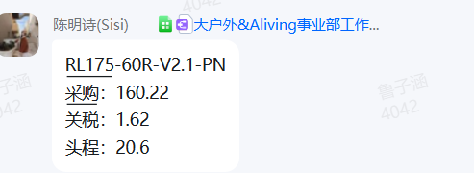
 |  |  |  |  | 20260303已更新 | 取数来源：（1）采购&头程：数据集市—SKU 成本费用—2026年2月头程&采购费用 （2）实际关税：①欧亚：数据集市—SKU 成本费用—2026年2月关税费用；②大家居&大户外&Aliving——实际关税； 标准关税：①欧亚：数据集市—SKU 成本费用—2026年2月关税费用；②大家居&大户外&Aliving——标准关税；
SKU | 国家 | sku&国家 | 月加权单位采购成本 | 月权头程成本 | 月加权单位关税 | 备注

